信用交易
融资融券市场交易数据统计(2025-05-09)

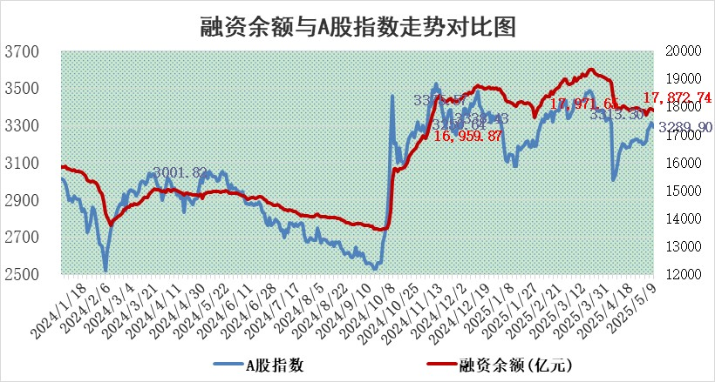
标的证券 | 融资融券余额（亿元） | 融资余额（亿元） | 融券余额（亿元） | 融资买入额（亿元） | 融资融券规模变化（亿元） | 融资余额增幅(‰) | 融券余额增幅(%)
统计数据 | 18,040.11 | 17,872.74 | 115.65 | 1,012.17 | -47.44 | -2.58 | -0.38

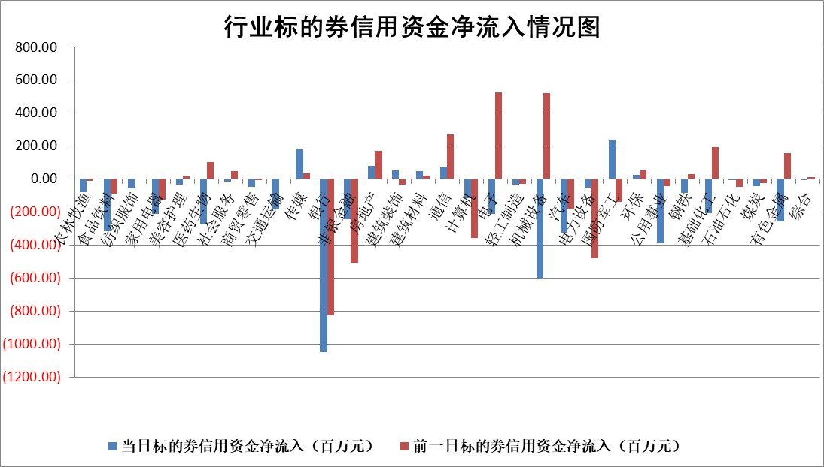

标的基金代码 | 标的基金简称 | 融资余额/市值(%) | 融资余额增幅(%) | 融资买入额/成交金额(%) | （融资余额净增额-融券余额净增额）/市值(‱) | 融券余额降幅(%) | ABS[（融资余额净增额-融券余额净增额）/市值净增额-1](%)
159902 | 华夏中小板ETF | 0.00 | 0.00 | 0.00 | 0.00 | 0.00 | 100.00
159915 | 易方达创业板ETF | 2.41 | 0.73 | 419441.90 | 1.80 | 14.59 | 102.84
159919 | 嘉实沪深300ETF | 0.65 | -0.03 | 0.73 | 0.04 | 6.12 | 100.11
159920 | 华夏恒生ETF | 34.28 | 0.26 | 10.39 | 8.92 | 0.00 | 141.14
159922 | 嘉实中证500ETF | 0.62 | 0.22 | 7.48 | 0.40 | 1.68 | 99.87
159925 | 南方沪深300ETF | 0.49 | 2.60 | 0.50 | 1.22 | -1.58 | 107.88
159928 | 消费ETF | 2.03 | -1.12 | 0.74 | -2.30 | -1.55 | 96.44
159934 | 易方达黄金ETF | 25.19 | -0.32 | 3.28 | -8.00 | 0.00 | 108.98
159939 | 全指信息技术ETF | 1.09 | 0.37 | 58.58 | 0.40 | 2.21 | 100.16
159940 | 全指金融地产ETF | 0.32 | 0.00 | 0.00 | 0.00 | 0.00 | 100.00
159995 | 半导体芯片ETF | 2.82 | 2.16 | 190.15 | 6.08 | 2.37 | 103.85
159997 | 天弘中证电子ETF | 2.67 | 0.32 | 2.80 | 0.87 | 1.90 | 100.20
159998 | 天弘中证计算机主题ETF | 1.46 | -0.55 | 0.19 | -0.53 | 1.55 | 99.71
510050 | 华夏上证50ETF | 1.84 | -0.99 | 198.65 | -1.60 | 10.00 | 94.43
510180 | 华安上证180ETF | 0.40 | -0.56 | 1.41 | -0.02 | 20.74 | 99.83
510880 | 华泰柏瑞红利ETF | 0.62 | -14.10 | 5.72 | -10.14 | -0.69 | 83.21
510900 | 易方达恒生H股ETF | 37.45 | -0.28 | 8.62 | -10.55 | 0.00 | 14.30
511010 | 5年期国债ETF | 2.03 | -0.43 | 0.01 | -0.88 | 0.00 | 68.83
511380 | 可转债及可交换债券ETF | 2.41 | 11.34 | 109.78 | 24.53 | 0.00 | 154.44
512000 | 全指证券ETF | 6.54 | -0.42 | 14.65 | -2.69 | 1.87 | 97.39
512010 | 沪深300医药卫生ETF | 5.20 | -1.17 | 71.90 | -6.14 | -0.28 | 46.86
512070 | 沪深300非银ETF | 3.08 | -4.95 | 268.41 | -16.02 | 0.00 | 88.36
512400 | 南方中证申万有色金属ETF | 1.47 | -6.26 | 0.40 | -9.65 | 2.34 | 87.32
512580 | 广发中证环保产业ETF | 0.92 | -4.10 | 0.00 | -3.94 | 0.00 | 93.87
512660 | 国泰中证军工ETF | 2.55 | 0.80 | 7.66 | 2.39 | 3.85 | 100.54
512800 | 华宝中证银行ETF | 4.95 | -0.21 | 1.95 | -2.18 | -3.79 | 101.96
512980 | 广发中证传媒ETF | 1.27 | -15.94 | 178.02 | -23.52 | 3.27 | 94.99
515030 | 华夏中证新能源汽车ETF | 1.72 | -3.09 | 1.99 | -5.90 | -4.74 | 96.20
515050 | 华夏中证5G通信主题ETF | 1.52 | 2.25 | 11.26 | 5.90 | 15.21 | 102.67
515070 | 华夏中证人工智能ETF | 2.79 | -1.49 | 12.78 | -4.21 | 0.00 | 97.03
标的股票比较指标 |  | 融资余额/流通A股市值(%) | 融资余额增幅(%) | 融资买入额/成交金额(%) | （融资余额净增额-融券余额净增额）/流通A股市值(‱) | 融券余额降幅(%) | ABS[（融资余额净增额-融券余额净增额）/流通A股市值净增额-1](%)
前十名标的个股 |  | 鹏都农牧 | 鑫磊股份 | 正帆科技 | 鑫磊股份 | 汉宇集团 | 恒而达
 |  | 东旭光电 | 国博电子 | 天承科技 | 航天南湖 | 致尚科技 | 鑫宏业
 |  | 威创股份 | 航天南湖 | 万向钱潮 | 有方科技 | 江龙船艇 | 麦迪科技
 |  | 海印股份 | 航天长峰 | 天富能源 | 剑桥科技 | 闽东电力 | 国泰环保
 |  | 广汇汽车 | 通达股份 | 亚宝药业 | 通达股份 | 万泽股份 | 臻镭科技
 |  | 首航高科 | 坤恒顺维 | 苑东生物 | 航天长峰 | 振华股份 | 福达合金
 |  | 超华科技 | 奥普光电 | 朗特智能 | 艾布鲁 | 道森股份 | 新华传媒
 |  | 联络互动 | 久祺股份 | 鸿日达 | 天承科技 | 三维通信 | 鼎阳科技
 |  | 爱康科技 | 剑桥科技 | 万泽股份 | 瑞纳智能 | 格力博 | 安邦护卫
 |  | 长江健康 | 万向钱潮 | 赛恩斯 | 陕西华达 | 创元科技 | 力诺特玻
后十名标的个股 |  | 江苏吴中 | 奇德新材 | 玉龙股份 | 奇德新材 | 道恩股份 | 思泉新材
 |  | 海南椰岛 | 中谷物流 | 信邦智能 | 联域股份 | 天威视讯 | 福建水泥
 |  | 星光农机 | 晨曦航空 | 中航产融 | 光大同创 | 天润工业 | 安博通
 |  | 帕瓦股份 | 光大同创 | 慧博云通 | 通化金马 | 柳钢股份 | 敦煌种业
 |  | 美尔雅 | 江苏金租 | 天茂集团 | 尤洛卡 | 煌上煌 | 济川药业
 |  | 华西能源 | 观想科技 | 阳光诺和 | 普元信息 | 科威尔 | 元力股份
 |  | 长园集团 | 海信视像 | 电投能源 | 龙溪股份 | 威高骨科 | 亚宝药业
 |  | 金刚光伏 | 通化金马 | 江苏吴中 | 长阳科技 | 天宸股份 | 朗特智能
 |  | 合纵科技 | 联域股份 | 海南椰岛 | 新时达 | 中钨高新 | 通化金马
 |  | 新动力 | 新时达 | 星光农机 | 三川智慧 | 东华科技 | 盈趣科技
说明：1.以上普通交易数据和信用交易数据皆以交易日收盘后数据为基准；2.上述标的证券总数据只计算标的证券市场总数据，不包括从标的证券中调出去标的证券数据，所以与交易所公布的总值略有不同； 3.上述行业采用申万一级行业分类；4.以上标的基金和标的个股中比较的6个指标值中：前5个（从左至右）为正向指标，值越大排名越靠前；第6个为逆向指标，值越小，排名越靠前；5.第6个指标中ABS[]表示求绝对值，其主要用于考量信用资金相对净流入对股价相对净变化的贡献程度；6.数据来源：wind，交易所。

 |  |  |  | 证券代码 | 新增融资余额 | 融资买入额 | 融资买入增幅前10
 |  | 1 | 西部建设 | 002302 | 80643953 | 177472374 | 41%
 |  | 2 | 天键股份 | 301383 | 27855096 | 56831811 | 39%
 |  | 3 | 井松智能 | 688251 | 7040854 | 13763946 | 27%
 |  | 4 | 国电电力 | 600795 | 116116226 | 151740647 | 23%
 |  | 5 | 华立科技 | 301011 | 9342856 | 31199107 | 23%
 |  | 6 | 捷邦科技 | 301326 | 9066090 | 22350547 | 22%
 |  | 7 | 海利尔 | 603639 | 19864834 | 35520613 | 20%
 |  | 8 | 华研精机 | 301138 | 7597460 | 13339451 | 16%
 |  | 9 | 鹏辉能源 | 300438 | 83773067 | 304558811 | 16%
 |  | 10 | 建科股份 | 301115 | 7106455 | 29879412 | 15%

